关系图
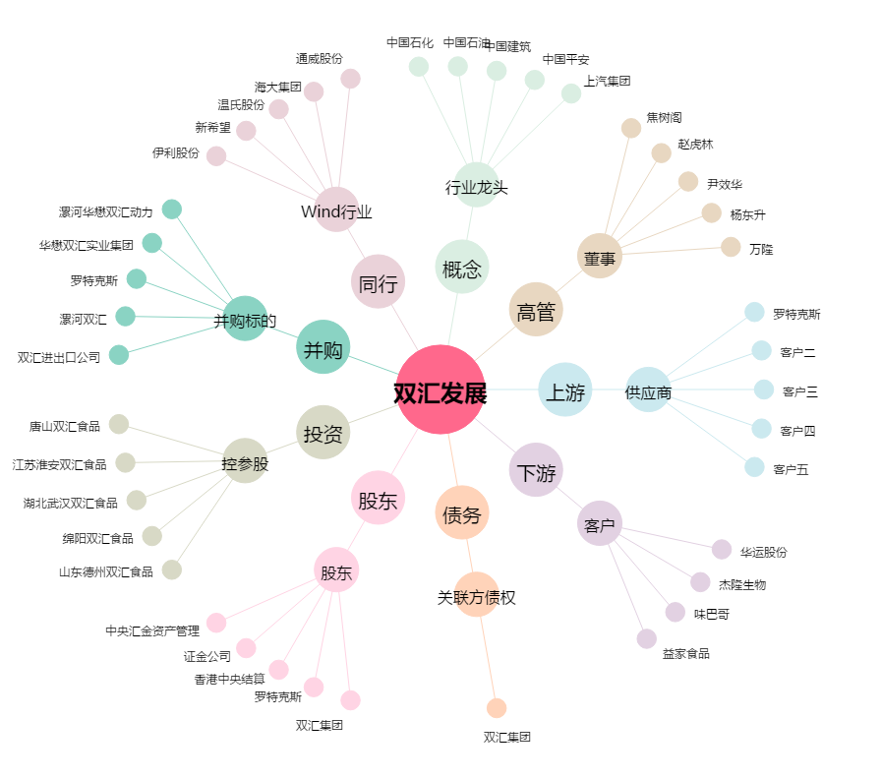
双汇发展[000895.SZ] - 关系概览图

